푸시 타입 정리
 | [ "aps": { alert = { body = 메세지; title = 제목; }; badge = 0; sound = default; }, "msgTag": 17282759506452653, "weblink": https://dev-m.bonif.co.kr/event/list, "code": CD:0;IM:0;WL:0;PT:STOS, "src": fp, "imgUrl": , "labelCode": , "type" : order, “img” : 이미지명 ]

 |  |  |  |  | 기존 푸시발송에 커스텀 파라미터(type , img) 추가해야합니다.

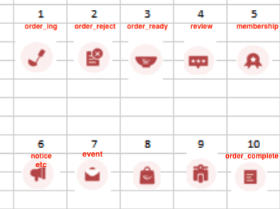
분류 | 구분 | 상세내용 | 발송방법 |  | 비고
 |  |  | 푸시 | 알림톡(카톡) | img_no | type | img
 |  | 배달 조리중 | O | O | 1 | order | order_ing
 |  | 배달 주문거절 | O | O | 2 | order | order_reject
 |  | 배달 주문취소 | O | O | 2 | order | order_reject
 |  | 포장 조리중 | O | O | 1 | order | order_ing
 |  | 픽업 준비 완료 | O | O | 3 | order | order_ready
 |  | 포장 주문거절 | O | O | 2 | order | order_reject
 |  | 포장 주문취소 | O | O | 2 | order | order_reject
 |  | 매장식사 조리중 | O | O | 1 | order | order_ing
 |  | 매장식사 조리완료 | O | O | 3 | order | order_ready
 |  | 매장식사 주문거절 | O | O | 2 | order | order_reject
 |  | 매장식사 주문취소 | O | O | 2 | order | order_reject
 | 주문(예약) | 배달 주문완료 | O | O | 10 | order | order_complete
 |  | 배달 주문거절 | O | O | 2 | order | order_reject
 |  | 배달 주문취소 | O | O | 2 | order | order_reject
 |  | 포장 주문완료 | O | O | 10 | order | order_complete
 |  | 픽업 준비 완료 | O | O | 3 | order | order_ready
 |  | 포장 주문거절 | O | O | 2 | order | order_reject
 |  | 포장 주문취소 | O | O | 2 | order | order_reject
 |  | 매장식사 주문완료 | O | O | 10 | order | order_complete
 |  | 매장식사 조리완료 | O | O | 3 | order | order_ready
 |  | 매장식사 주문거절 | O | O | 2 | order | order_reject
 |  | 매장식사 주문취소 | O | O | 2 | order | order_reject
 | 리뷰 | 매장 리뷰 | O | O | 4 | review | review
 | 멤버십 적립 | 멤버십 적립 안내 | O |  | 5 | membership | membership
 | 공지사항 |  |  |  | 6 | notice | notice
 | 기타 |  |  |  | 6 | etc | etc
 | 이벤트 혜택 |  |  |  | 7 | event | event

